Анализа записа о стању
САДРЖАЈ

 | Прегледом видео снимака и резултата мерења равности (IRI), деоница пута је подељена на хомогене деонице по категорији стања (од 1 до 5).

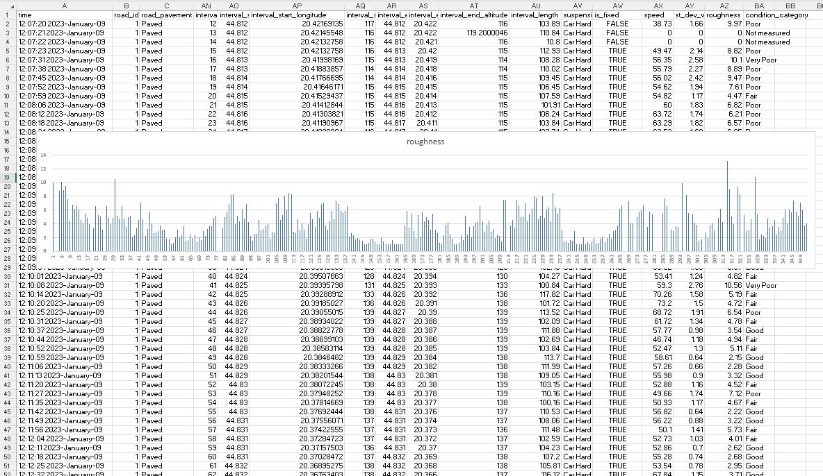
 | Пример |  |  |  |  |  |  |  | ПРИМЕРИ
 | Поређењем резултата поделе на хомогене делове по категорији стања са дијаграмима мерења добијених помоћу паметног телефона, постиже се потврда или корекција визуелне анализе. |  |  |  |  |  |  |  | C:\Корисници\pc\Документи\Garmin итд\VideoPrimer /
 |  |  |  |  |  |  |  |  |  | ВидеоПреглед РУ-ПЕ 06.12.2017.доц
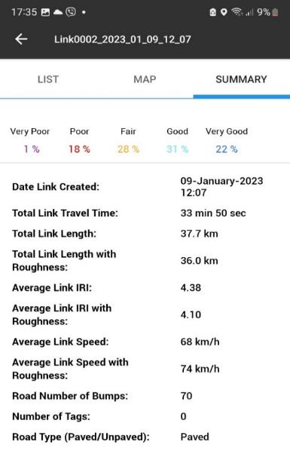
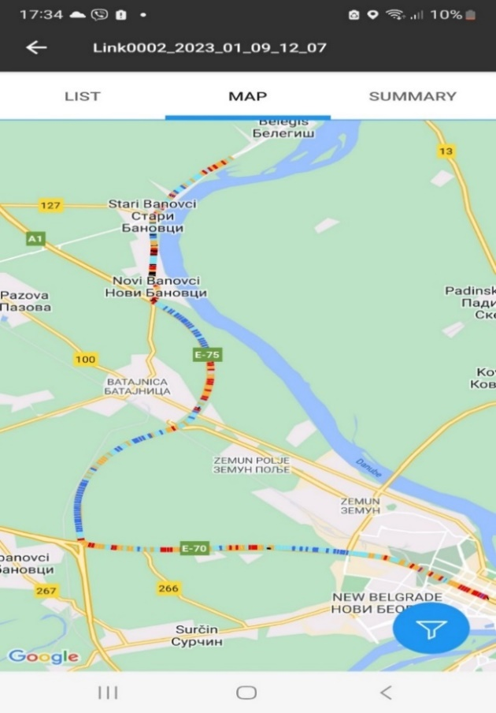
 |  |  |  |  |  |  |  |  |  | ХомогДеонице РУ-ПЕ 6.12.2017.xls
 |  |  |  |  |  |  |  |  |  | ПРЕГЕЛЕД ВИДЕО СНИМАКА ИС све2.доц
 |  |  |  |  |  |  |  |  |  | ХомогДеоницеСјеница.xls
 |  |  |  |  |  |  |  |  |  | ВидеоАнализаАлексинацРажањ 20.11.17.доц
 |  |  |  |  |  |  |  |  |  | ХомогДеонице АР 20.11.2017.xls

 | За сваки тестирани пут/деоницу креиране су следеће табеле:

 | Врсте хомогених пресека према видео анализи |  |  |  | Укупна дужина деоница по типу:

 | Хомогени | ПОТЕЗ | Од – уради | Дужина (м) | Потез 16 | ПОТЕЗ 1 | 497 | од 9485 до 9982
 | Потез |  | (м) |  | Потез 17 | ПОТЕЗ 1 | 408 | од 9982 до 10390 метара
 | Потез 1 | ПОТЕЗ 4 | од 0 до 2500 | 2500 | Потез 19 | ПОТЕЗ 1 | 306 | од 11770 до 12076 м
 | Потез 2 | ПОТЕЗ 5 | од 2500 до 4100 | 1600 | Потез 22 | ПОТЕЗ 1 | 1132 | од 14600 до 15732 м
 | Потез 3 | ПОТЕЗ 4 | од 4100 до 4500 | 400 |  |  | 2343 | м
 | Потез 4 | ПОТЕЗ 5 | од 4500 до 5000 | 500
 | Потез 5 | ПОТЕЗ 4 | од 5000 до 6560 | 1560 | Потез 11 | ПОТЕЗ 2 | 170 | од 8370 до 8540
 | Потез 6 | ПОТЕЗ 5 | од 6560 до 6930 | 370 | Потез 18 | ПОТЕЗ 2 | 1380 | од 10390 до 11770 м
 | Потез 7 | ПОТЕЗ 4 | од 6930 до 7365 | 435 | Потез 21 | ПОТЕЗ 2 | 2460 | од 12140 до 14600 м
 | Потез 8 | ПОТЕЗ 4 | од 7365 до 8220 | 855 | Потез 25 | ПОТЕЗ 2 | 100 | од 17200 до 17300
 | Потез 9 | ПОТЕЗ 5 | од 8220 до 8323 | 103 |  |  | 4110 | м
 | Потез 10 | ПОТЕЗ 4 | од 8323 до 8370 | 47
 | Потез 11 | ПОТЕЗ 2 | од 8370 до 8540 | 170 | Потез 26 | ПОТЕЗ 3 | 680 | од 17300 до 17980 м
 | Потез 12 | ПОТЕЗ 5 | од 8540 до 8600 | 60 | Потез 27 | ПОТЕЗ 3 | 950 | од 17980 до 18930
 | Потез 13 | ПОТЕЗ 4 | од 8600 до 8785 | 185 |  |  | 1630 | м
 | Потез 14 | ПОТЕЗ 5 | од 8785 до 9200 | 415
 | Потез 15 | ПОТЕЗ 4 | од 9200 до 9485 | 285 | Потез 24 | ПОТЕЗ 3 (4) | 1400 | од 15800 до 17200 м
 | Потез 16 | ПОТЕЗ 1 | од 9485 до 9982 | 497 |  |  | 1400 | м
 | Потез 17 | ПОТЕЗ 1 | од 9982 до 10390 | 408
 | Потез 18 | ПОТЕЗ 2 | од 10390 до 11770 | 1380 | Потез 1 | ПОТЕЗ 4 | 2500 | од 0 до 2500
 | Потез 19 | ПОТЕЗ 1 | од 11770 до 12076 | 306 | Потез 3 | ПОТЕЗ 4 | 400 | од 4100 до 4500
 | Потез 20 | ПОТЕЗ 4 | од 12076 до 12140 | 64 | Потез 5 | ПОТЕЗ 4 | 1560 | од 5000 до 6560
 | Потез 21 | ПОТЕЗ 2 | од 12140 до 14600 | 2460 | Потез 7 | ПОТЕЗ 4 | 435 | од 6930 до 7365
 | Потез 22 | ПОТЕЗ 1 | од 14600 до 15732 | 1132 | Потез 8 | ПОТЕЗ 4 | 855 | од 7365 до 8220
 | Потез 23 | ПОТЕЗ 5 | од 15732 до 15800 | 68 | Потез 10 | ПОТЕЗ 4 | 47 | од 8323 до 8370
 | Потез 24 | ПОТЕЗ 3 (4) | од 15800 до 17200 | 1400 | Потез 13 | ПОТЕЗ 4 | 185 | од 8600 до 8785
 | Потез 25 | ПОТЕЗ 2 | од 17200 до 17300 | 100 | Потез 15 | ПОТЕЗ 4 | 285 | од 9200 до 9485
 | Потез 26 | ПОТЕЗ 3 | од 17300 до 17980 | 680 | Потез 20 | ПОТЕЗ 4 | 64 | од 12076 до 12140 м
 | Потез 27 | ПОТЕЗ 3 | од 17980 до 18930 | 950 |  |  | 6331 | м
 | Потез 28 | ПОТЕЗ 5 | од 18930 до 19085 | 155
 | Потез 29 | ПОТЕЗ 4 (5) | од 19085 до 21125 | 2040 | Потез 29 | ПОТЕЗ 4 (5) | 2040 | од 19085 до 21125
 | Потез 30 | ПОТЕЗ 4 (5) | од 21125 до 22937 | 1812 | Потез 30 | ПОТЕЗ 4 (5) | 1812 | од 21125 до 22937
 |  |  | УКУПНО (м) | 22937 |  |  | 3852 | м

 |  |  |  |  | Потез 2 | ПОТЕЗ 5 | 1600 | од 2500 до 4100
 |  |  |  |  | Потез 4 | ПОТЕЗ 5 | 500 | од 4500 до 5000
 |  |  |  |  | Потез 6 | ПОТЕЗ 5 | 370 | од 6560 до 6930
 |  |  |  |  | Потез 9 | ПОТЕЗ 5 | 103 | од 8220 до 8323
 |  |  |  |  | Потез 12 | ПОТЕЗ 5 | 60 | од 8540 до 8600
 |  |  |  |  | Потез 14 | ПОТЕЗ 5 | 415 | од 8785 до 9200
 |  |  |  |  | Потез 23 | ПОТЕЗ 5 | 68 | од 15732 до 15800
 |  |  |  |  | Потез 28 | ПОТЕЗ 5 | 155 | од 18930 до 19085
 |  |  |  |  |  |  | 3271 | м

 | Границе потеза које су одређене прегледом видео снимака упоређују се садијаграмом равности и по потреби се врше корекције

